Sheet2
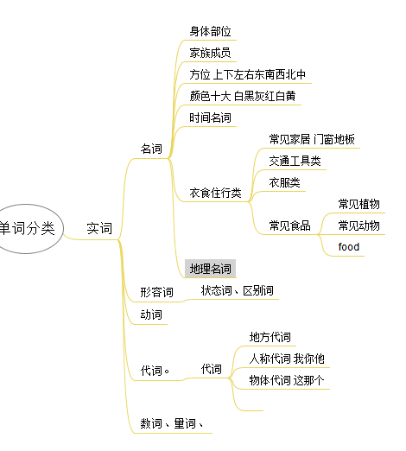

word cate mm
三个字母的英文单词 - 百度文库
家具 - 维基百科，自由的百科全书
十种在农村过去常见的鸟，说说你能认出几种，最后一种见过吗？ - 每日头条
小时候常见的虫子大全
小时候常见的野草大全 - 每日头条
常见树木中英文对照 - 简书

